1
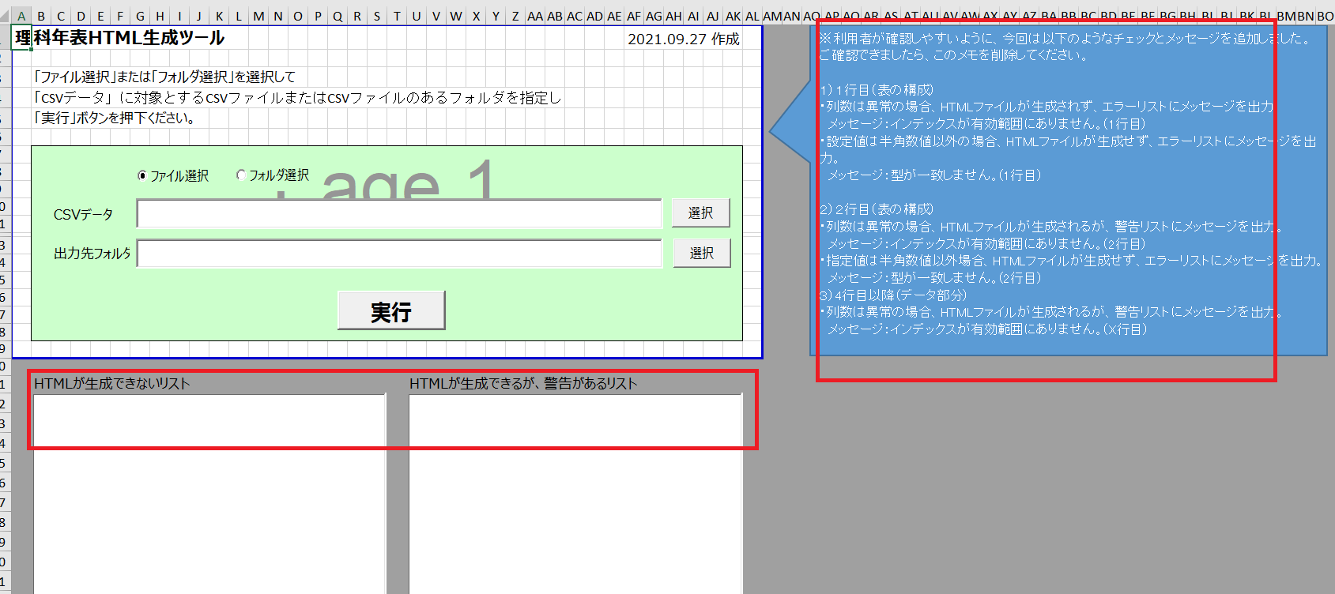

2
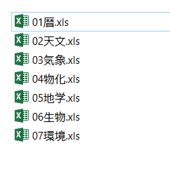
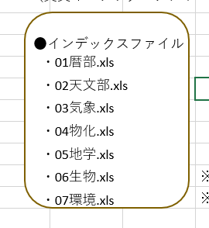
貰ったファイル一覧 | 理科年表ページ生成ツール案_ABV様向け_20220803.xlsxのファイル一覧

3
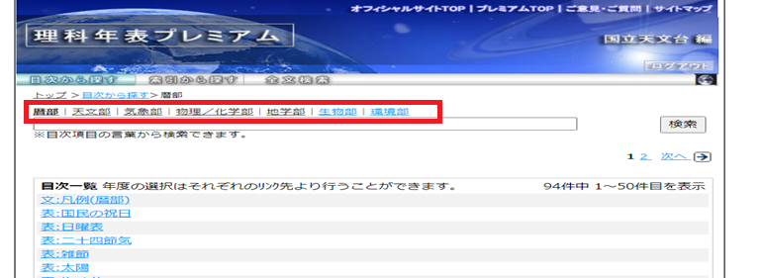

7
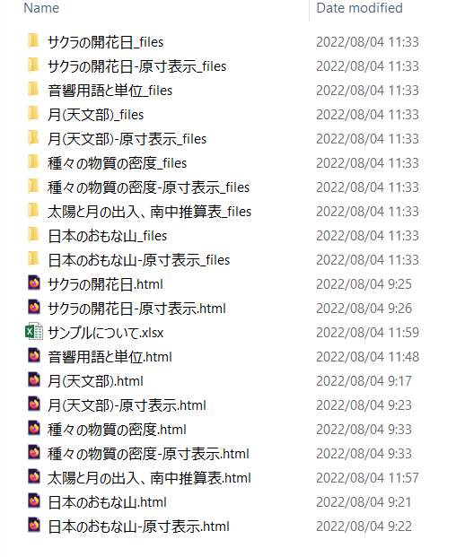
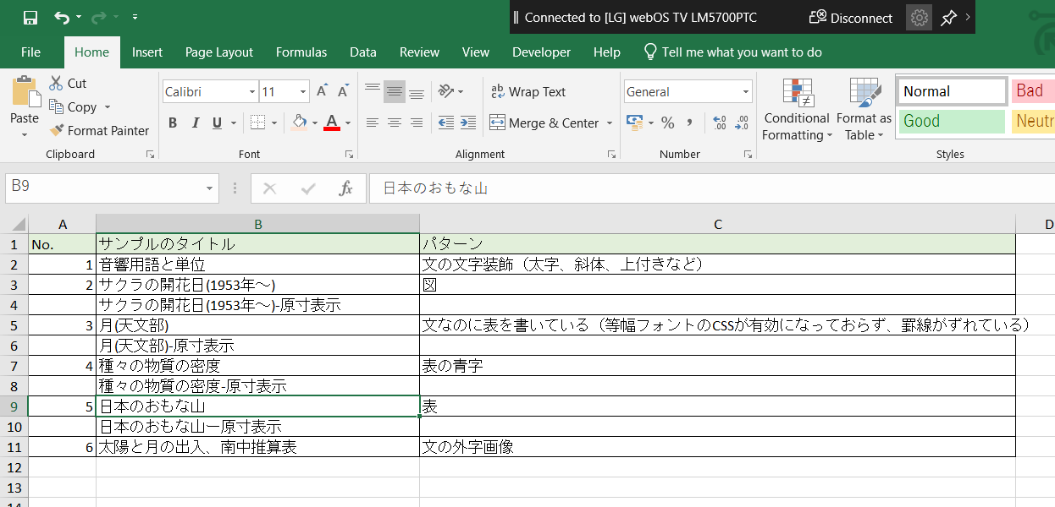

12
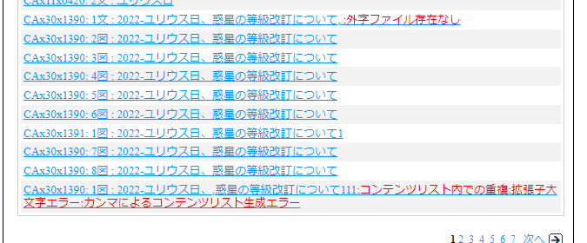
Dữ liệu

2022-ユリウス日、惑星の等級改訂について | 1
2022-ユリウス日、惑星の等級改訂について | 2
2022-ユリウス日、惑星の等級改訂について | 3
2022-ユリウス日、惑星の等級改訂について | 4
2022-ユリウス日、惑星の等級改訂について | 5
2022-ユリウス日、惑星の等級改訂について | 6
2022-ユリウス日、惑星の等級改訂について1 | 1
2022-ユリウス日、惑星の等級改訂について | 7
2022-ユリウス日、惑星の等級改訂について | 8
2022-ユリウス日、,惑星の等級改訂について111 | 1

HTML

13
違うタイトル（D列）に同じ目次コード（C列）が使われている

目次コード重複
No | 「理科年表ページ生成ツール案_ABV様向け_20220803.xlsx」に書いてある内容 |  | エラー内容 | 表示エラー内容 | 確認事項
1 | （赤） | リンク先のファイルが存在しない→ファイル存在なし | 「コンテンツファイル名」列のパスにファイルが存在しない | ファイル存在なし
2 | （赤） | 同じ目次コードが別のタイトルにもついている→コンテンツリスト内での重複 | 目次コードが同じが、他の項目（タイトル、コンテンツファイル名、SIDファイル名）が違う | コンテンツリスト内での重複
3 | （赤） | コンテンツリストに半角カンマが入っている→カンマによるコンテンツリスト生成エラー | A列～G列に「,」が存在する | カンマによるコンテンツリスト生成エラー
4 | （赤） | sidのファイルに書かれているリンク先が、コンテンツリストにない →sidリンク先コンテンツリスト存在なし | 該当sidファイルの内容に、2列目（目次コード）と3列目（年度）から「contentslist」シートで該当する行を見つからない | sidリンク先コンテンツリスト存在なし |  | わかりにくくてすみません。４と5のD列「「理科年表ページ生成ツール案_ABV様向け_20220803.xlsx」に書いてある内容」は、E列F列「エラー内容＋表示エラー内容」のセットと逆かなと思いましたが、「エラー内容＋表示エラー内容」のセット内容があっているので、問題ありません。
5 | （赤） | コンテンツリストのsid（目次コードでSPとつくところ）のリンク先のファイルが存在しない→sidリンク先ファイル存在なし | 「SIDファイル名」列のパスにファイルが存在しない | sidリンク先ファイル存在なし
HTMLが生成できないリストと 生成はできるが警告があるリストと のメッセージを表示させてください。
6 | （緑） | csv内の形式エラー（HTML生成ツールと同じエラー条件）表記ルールに合っていない場合 表構成の記述が合っていない場合 | 既存のHTML生成ツールで、CSV内の形式エラーが発生する |  | 既存のHTML生成ツールで、発生するエラー内容をそのままでいいですか？
$E(対象文字)#, $U(対象文字)#, $I(対象文字)#, $B(対象文字)#
については、$Eのあとに#が入っているか、＃が複数ないか
$U、$I、＄Bについても同じように#のチェックをお願いします。
なお、$E$U（対象文字）## といった書き方もしておりますので、その点も配慮いただいてチェックをお願いしたいです。表示エラー：「装飾文字＃エラー」
また、上記以外のアルファベット例えばA が＄の次に来ていたら（＄A(対象文字)#など）エラーをお願いします。表示エラー：「装飾文字エラー」
==記号 については、
大文字イコール「＝＝」で記述していたらエラーにしてください。
表示エラー：「記号大文字エラー」
また、半角イコールが３つ以上連続していたら「===」エラーにしてください。
表示エラー：「記号数エラー」
・太字、斜体、上付き、下付き ⇒解説文のみ
・外字画像 ⇒解説文のみ
・青字（== を付けると、青字となる。==*や==画像1 ==1)などがある。）⇒表のみ
7 | （緑） | csv、txtにおいて、斜体、太字、上付き、下付き、表中の青い注釈の記述が間違っている |  |  | －以下のフォーマットを見つかったら、形式フォーマットとして処理するが、フォーマット合っていなければ、データとして表示すると考えています。そのため、エラーが発生するケースを教えてください。 $E(対象文字)#, $U(対象文字)#, $I(対象文字)#, $B(対象文字)#, ｢==記号｣ －エラーが発生する場合、表示エラー内容を教えてください。
「形式」でなくて「数式」ですかね？
はい、外字と数式、同じ処理で結構です。
#G***$,もお願いします。
〇エラー発生
最初のアルファベットが大文字でないとエラーとしてください。#G***$, だと「Ｇ」のところです。
〇表示エラー
外字数式記述エラー
8 | （緑） | txtにおいて、外字の記述が間違っている |  |  | －「外字」と書いてあるが、「形式イメージ」も同じ処理でいいですか？ －以下のフォーマットを見つかったら、外字・形式イメージのフォーマットとして処理するが、フォーマット合っていなければ、データとして表示すると考えています。そのため、エラーが発生するケースを教えてください。 #N***$, #S***$, #T***$, #D***$, #F***$, #V***$, #X***$, #A*********$ －エラーが発生する場合、表示エラー内容を教えてください。
〇エラー発生
外字数式がtxtファイルの中記述されていた場合、
「gaiji_suusiki.csv」の1列目に 該当のものがあるかチェックし、該当のものがなければエラー
〇表示エラー
gaiji_suusiki.csv不一致
9 | （赤） | txtにおいて、外字記述に該当する、gaiji_suusiki.csvに記載がない→外字エラー |  |  | 上記と同様
10 | （赤） | gaiji_suusiki.csvのリンク先にファイルが無い→外字ファイル存在なし | gaiji_suusiki.csvのリンク先にファイルが無い | 外字ファイル存在なし
11 | （緑） | csv、txtにおいて、環境依存文字が入っている |  |  | －環境依存文字の一覧を教えてください。 －表示エラー内容を教えてください。
12 | （緑） | 規程外の属性番号が使われている場合（HTML生成ツールに入っていましたっけ？） | 規程外の属性番号が使われている |  | 既存のHTML生成ツールで、発生するエラー内容をそのままでいいですか？
「①②③・・・⑩・・・⑳」
「Ⅰ」「Ⅱ」「Ⅲ」「Ⅳ」「Ⅴ」「Ⅵ」「Ⅶ」「Ⅷ」「Ⅸ」「Ⅹ」
「ⅰ ⅱ ⅲ ⅳ ⅴ ⅵ ⅶ ⅷ ⅸ ⅹ」
「㎜ ㎝ ㎞ ㎎ ㎏ ㏄」
〇表示エラー
「環境依存文字エラー」
13 | （赤） | contentsシート内での記載の拡張子(.txt .csv .png)が小文字である | 「.txt, .csv, .png」が小文字でない |  | －「.txt, .csv, .png」の大文字だけでなく、以下の拡張子以外場合、エラーにしてはいいですか？ .csv, .txt, .jpg, .png, .mpg, .sid －表示エラー内容を教えてください。

はい、HTMLツールと同じで結構です。

失礼しました。小文字が正しいので、拡張子が大文字だったらエラーとしてください。
〇表示エラー
拡張子大文字エラー

